4 Tablica 2 - Graf 2
Tablica 2: Struktura članova OMF-a prema dobi i spolu |  |  |  |  |  |  |  |  |  |  |  |  |  |  |  |  |  | Lipanj 2018.
Table 2: Mandatory pension funds members age and sex structure |  |  |  |  |  |  |  |  |  |  |  |  |  |  |  |  |  | June 2018

 | Muškarci Male |  |  | Žene Female |  |  | Ukupno Total |  |  | Mjesečna promjena broja - muškarci Monthly change in number - Male |  |  | Mjesečna promjena broja - žene Monthly change in number - Female |  |  | Ukupna mjesečna promjena Total monthly change
Dob Age | Kategorije / Categories |  |  | Kategorije / Categories |  |  | Kategorije / Categories |  |  | Kategorije / Categories |  |  | Kategorije / Categories |  |  | Kategorije / Categories
 | A | B | C | A | B | C | A | B | C | A | B | C | A | B | C | A | B | C
≤ 18 | 5 | 2,702 | 4 | 3 | 1,637 | 2 | 8 | 4,339 | 6 | -1 | -82 | -1 | 0 | -44 | 0 | -11.11% | -2.82% | -14.29%
19 - 24 | 260 | 95,422 | 124 | 165 | 78,210 | 96 | 425 | 173,632 | 220 | 5 | 336 | 2 | -8 | 21 | 0 | -0.70% | 0.21% | 0.92%
25 - 29 | 425 | 120,382 | 68 | 308 | 112,846 | 97 | 733 | 233,228 | 165 | -1 | -127 | 0 | 6 | -189 | 4 | 0.69% | -0.14% | 2.48%
30 - 34 | 793 | 145,441 | 66 | 417 | 138,227 | 56 | 1,210 | 283,668 | 122 | -8 | -214 | 0 | 0 | -203 | 0 | -0.66% | -0.15% | 0.00%
35 - 39 | 882 | 156,046 | 74 | 381 | 147,208 | 81 | 1,263 | 303,254 | 155 | 10 | 232 | 1 | 0 | 76 | 0 | 0.80% | 0.10% | 0.65%
40 - 44 | 764 | 140,229 | 77 | 395 | 137,807 | 87 | 1,159 | 278,036 | 164 | 11 | 412 | -1 | 8 | 185 | -3 | 1.67% | 0.22% | -2.38%
45 - 49 | 521 | 117,007 | 108 | 263 | 123,475 | 96 | 784 | 240,482 | 204 | 1 | 245 | 2 | 1 | 232 | 1 | 0.26% | 0.20% | 1.49%
50 - 54 | 312 | 111,262 | 135 | 160 | 115,997 | 194 | 472 | 227,259 | 329 | 4 | 188 | -7 | -1 | 221 | -8 | 0.64% | 0.18% | -4.36%
55 - 59 | 5 | 54,865 | 244 | 0 | 44,172 | 7,626 | 5 | 99,037 | 7,870 | 4 | 1,187 | 1 | 0 | 1,109 | 246 | 400.00% | 2.37% | 3.24%
60 - 64 | 0 | 399 | 11,780 | 0 | 1 | 7,741 | 0 | 400 | 19,521 | 0 | -51 | 256 | 0 | 0 | 202 |  | -11.31% | 2.40%
≥ 65 | 0 | 1 | 447 | 0 | 0 | 274 | 0 | 1 | 721 | 0 | 0 | 47 | 0 | 0 | 23 |  | 0.00% | 10.75%
Ukupno Total | 3,967 | 943,756 | 13,127 | 2,092 | 899,580 | 16,350 | 6,059 | 1,843,336 | 29,477 | 25 | 2,126 | 300 | 6 | 1,408 | 465 | 0.51% | 0.19% | 2.66%
Sveukupno Total | 960,850 |  |  | 918,022 |  |  | 1,878,872 |  |  | 2,451 |  |  | 1,879 |  |  | 0.23%
Izvor / Source: Regos

Grafikon 2: Dobna i spolna struktura članova OMF-a po kategorijama fondova (A, B i C) |  |  |  |  |  |  |  |  |  |  |  |  | Lipanj 2018.
Chart 2: OMF members age and sex structure by funds categories (A, B and C) |  |  |  |  |  |  |  |  |  |  |  |  | June 2018

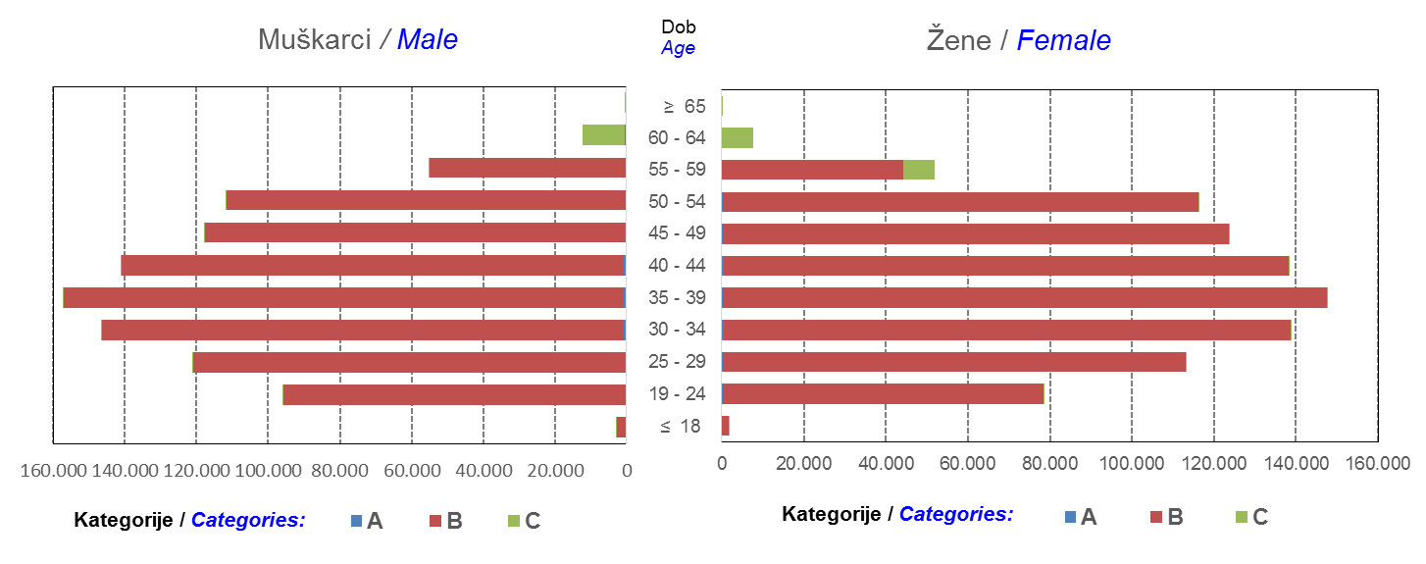

Izvor / Source: Regos
Sadržaj / Contents
 |  |  |  |  |  |  |  |  |  |  |  |  |  |  |  |  |  | stranica/page 4

8 Tablica 9 - Graf 3,4
Tablica 9: Neto imovina OMF-ova |  |  |  |  |  | Lipanj 2018.
Table 9: OMFs' net assets |  |  |  |  |  | June 2018
 |  |  |  | u tisućama kuna / in thousand HRK
Obvezni mirovinski fond Mandatory pension fund | Neto imovina OMF-ova / OMFs' net assets
 | Lipanj 2018. |  | Svibanj 2018. |  | Promjena
 | June 2018 |  | May 2018 |  | Change
 | Iznos | Udjel | Iznos | Udjel | U iznosu | Relativna
 | Amount | Share | Amount | Share | Amount | Relative
AZ OMF kategorije A | 281,390 | 0.30% | 276,685 | 0.29% | 4,705 | 1.70%
AZ OMF kategorije B | 34,539,568 | 36.38% | 34,337,338 | 36.31% | 202,230 | 0.59%
AZ OMF kategorije C | 1,727,112 | 1.82% | 1,690,018 | 1.79% | 37,094 | 2.19%
Svi AZ OMF / All AZ OMF | 36,548,070 | 38.50% | 36,304,041 | 38.39% | 244,029 | 0.67%
Erste Plavi OMF kategorije A | 84,616 | 0.09% | 84,068 | 0.09% | 548 | 0.65%
Erste Plavi OMF kategorije B | 12,663,912 | 13.34% | 12,607,806 | 13.33% | 56,106 | 0.45%
Erste Plavi OMF kategorije C | 466,369 | 0.49% | 453,423 | 0.48% | 12,947 | 2.86%
Svi Erste Plavi OMF / All Erste Plavi OMF | 13,214,898 | 13.92% | 13,145,296 | 13.90% | 69,601 | 0.53%
PBZ/CO OMF kategorije A | 86,897 | 0.09% | 86,357 | 0.09% | 540 | 0.63%
PBZ/CO OMF kategorije B | 14,978,349 | 15.78% | 14,965,990 | 15.83% | 12,359 | 0.08%
PBZ/CO OMF kategorije C | 652,108 | 0.69% | 634,699 | 0.67% | 17,409 | 2.74%
Svi PBZ CO OMF / All PBZ CO OMF | 15,717,355 | 16.55% | 15,687,047 | 16.59% | 30,308 | 0.19%
Raiffeisen OMF kategorije A | 177,943 | 0.19% | 176,718 | 0.19% | 1,225 | 0.69%
Raiffeisen OMF kategorije B | 27,821,815 | 29.30% | 27,824,734 | 29.42% | -2,919 | -0.01%
Raiffeisen OMF kategorije C | 1,460,575 | 1.54% | 1,425,933 | 1.51% | 34,642 | 2.43%
Svi Raiffeisen OMF / All Raiffeisen OMF | 29,460,334 | 31.03% | 29,427,386 | 31.12% | 32,948 | 0.11%
Ukupno kategorija A / Total category A | 630,847 | 0.66% | 623,828 | 0.66% | 7,018 | 1.13%
Ukupno kategorija B / Total category B | 90,003,644 | 94.80% | 89,735,868 | 94.89% | 267,776 | 0.30%
Ukupno kategorija C / Total category C | 4,306,165 | 4.54% | 4,204,073 | 4.45% | 102,092 | 2.43%
Sveukupno / Total | 94,940,656 | 100.00% | 94,563,770 | 100.00% | 376,886 | 0.40%
Izvor / Source: HANFA

Grafikon 3: Udjeli društava za upravljanje OMF-ovima u ukupnoj neto imovini |  |  |  |  |  | Lipanj 2018.
Chart 3: OMFs' management companies share in total net assets |  |  |  |  |  | June 2018

Izvor / Source: HANFA

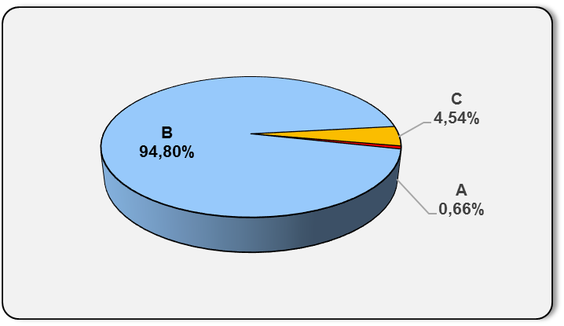
Grafikon 4: Udjeli kategorija A, B i C u ukupnoj neto imovini |  |  |  |  |  | Lipanj 2018.
Chart 4: Categories' A, B and C share in total net assets |  |  |  |  |  | June 2018

Izvor / Source: HANFA

Sadržaj / Contents
 |  |  |  |  |  | stranica / page 8

10 Graf 5.1, 5.2, 5.3
Grafikon 5.1: Vrijednosti obračunskih jedinica OMF-ova kategorije A | Lipanj 2018.
Chart 5.1: Values of category A OMFs' units of account | June 2018
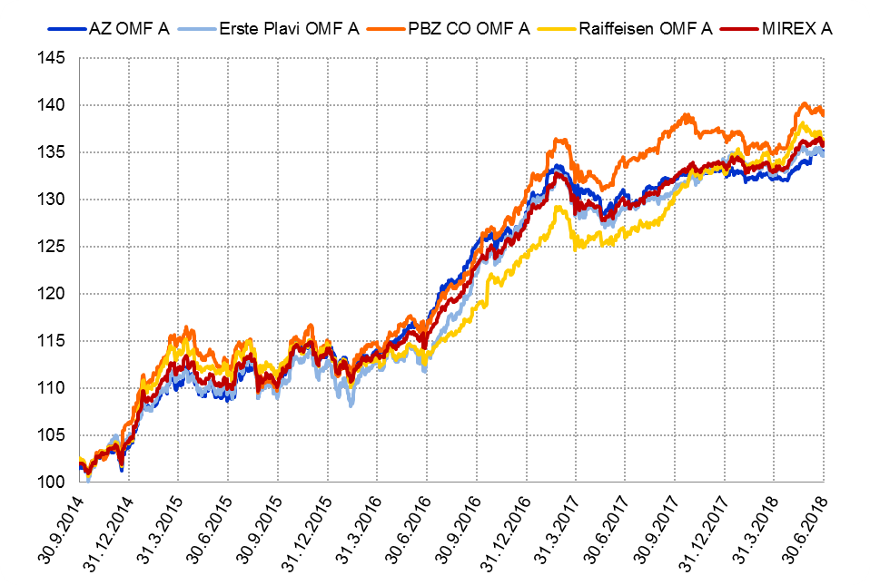

Izvor / Source: HANFA

Grafikon 5.2: Vrijednosti obračunskih jedinica OMF-ova kategorije B
Chart 5.2: Values of category B OMFs' units of account
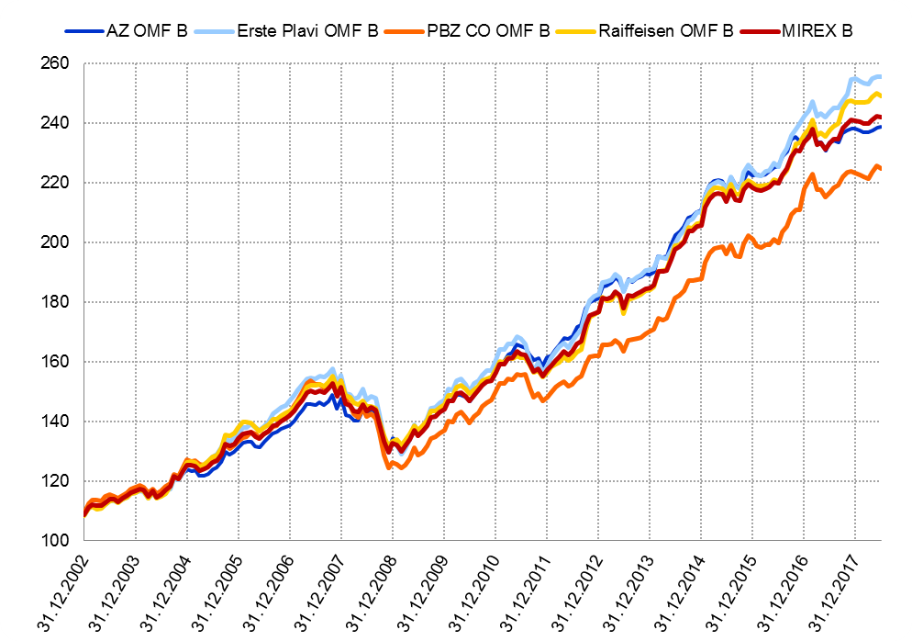

Izvor / Source: HANFA

Grafikon 5.3: Vrijednosti obračunskih jedinica OMF-ova kategorije C
Chart 5.3: Values of category C OMFs' units of account
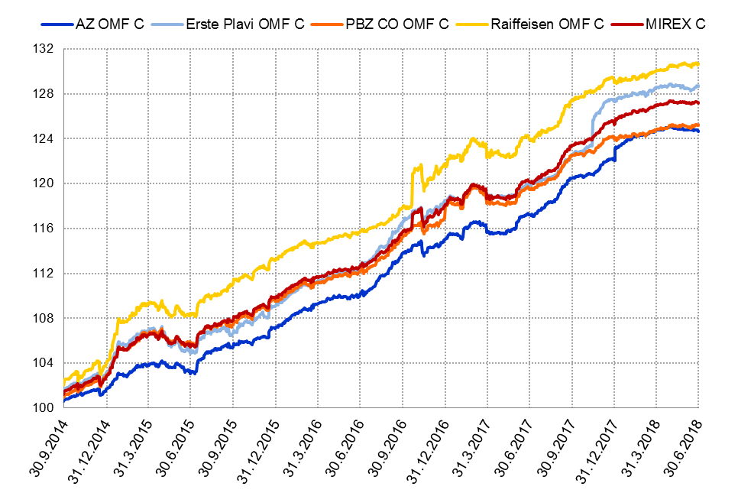

Izvor / Source: HANFA
Sadržaj / Contents
 | stranica / page 10

12 Tablica 13 - Graf 6
Tablica 13: Članstvo ODMF-ova1) |  |  |  |  |  |  |  |  | Lipanj 2018.
Table 13: ODMFs' Membership1) |  |  |  |  |  |  |  |  | June 2018

Članstvo / Membership | AZ benefit ODMF | AZ profit ODMF | Croatia osiguranje ODMF | Croatia osiguranje 1000 A ODMF | Croatia osiguranje 1000 C ODMF | Erste Plavi Expert ODMF | Erste Plavi Protect ODMF | Raiffeisen ODMF | Ukupno Total
Početak razdoblja Beginning of the period | 42,652 | 102,595 | 26,820 | 83 | 56 | 21,052 | 31,324 | 69,989 | 294,571
Udjel Share | 14.48% | 34.83% | 9.10% | 0.03% | 0.02% | 7.15% | 10.63% | 23.76% | 100.00%
Novi članovi New members | 593 | 322 | 245 | 33 | 13 | 140 | 697 | 470 | 2,513
Mirovina Retirement | 18 | 23 | 25 | 0 | 0 | 2 | 1 | 33 | 102
Smrt Death | 8 | 6 | 1 | 0 | 0 | 1 | 4 | 4 | 24
Ostalo Other | 173 | 114 | 1 | 0 | 0 | 19 | 129 | 5,679 | 6,115
Ukupan prestanak članstva Membership termination total | 199 | 143 | 27 | 0 | 0 | 22 | 134 | 5,716 | 6,241
Kraj razdoblja End of the period | 43,046 | 102,774 | 27,038 | 116 | 69 | 21,170 | 31,887 | 64,743 | 290,843
Udjel Share | 14.80% | 35.34% | 9.30% | 0.040% | 0.0237% | 7.28% | 10.96% | 22.26% | 100.00%
Izvor / Source: DMD-ovi / DMDs
1) Preliminarni podaci / Preliminary data

Grafikon 6: Udjel ODMFova u ukupnom broju članova |  |  |  |  |  |  |  |  | Lipanj 2018.
Chart 6: ODMFs' shares in total membership |  |  |  |  |  |  |  |  | June 2018
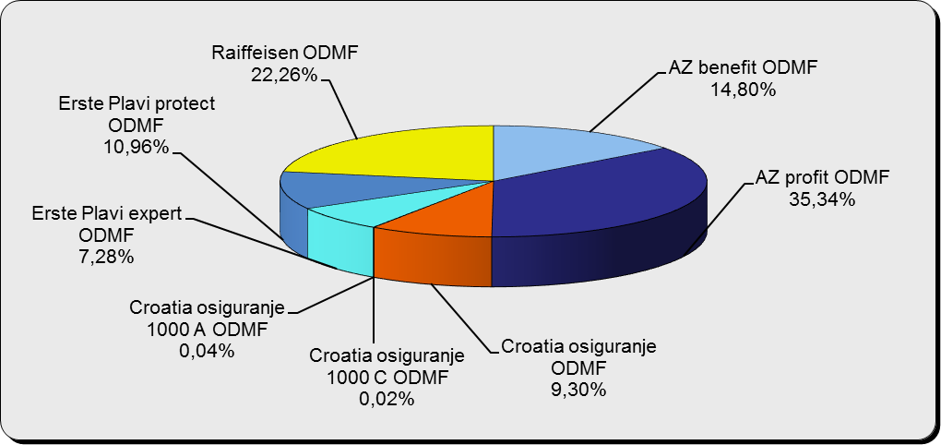

Izvor / Source: DMD-ovi / DMDs

Sadržaj / Contents

 |  |  |  |  |  |  |  |  | stranica / page 12

13 Tablica 14 - Graf 7
Tablica 14: Struktura članova ODMF-a prema dobi i spolu |  |  |  |  |  | KVARTALNI PODACI za: |  |  | OŽUJAK 2018.
Table 14: Open voluntary pension funds members age and sex structure |  |  |  |  |  | QUARTERLY DATA for: |  |  | MARCH 2018

 |  | Ožujak 2018. |  |  | Prosinac 2017. |  | Kvartalna promjena Quarterly change
 |  | March 2018 |  |  | December 2017 |  | Brojčana / In number |  | Relativna Relative
Dob Age | Muškarci Male | Žene Female | Ukupno Total | Muškarci Male | Žene Female | Ukupno Total | Muškarci Male | Žene Female | Ukupno Total
≤ 18 | 890 | 825 | 1,715 | 893 | 826 | 1,719 | -3 | -1 | -0.23%
19 - 24 | 4,095 | 2,390 | 6,485 | 4,091 | 2,417 | 6,508 | 4 | -27 | -0.35%
25 - 29 | 10,946 | 7,150 | 18,096 | 11,324 | 7,428 | 18,752 | -378 | -278 | -3.50%
30 - 34 | 19,419 | 14,129 | 33,548 | 19,456 | 14,225 | 33,681 | -37 | -96 | -0.39%
35 - 39 | 22,924 | 18,563 | 41,487 | 22,541 | 18,376 | 40,917 | 383 | 187 | 1.39%
40 - 44 | 22,320 | 20,228 | 42,548 | 21,814 | 19,944 | 41,758 | 506 | 284 | 1.89%
45 - 49 | 20,048 | 21,047 | 41,095 | 19,666 | 20,718 | 40,384 | 382 | 329 | 1.76%
50 - 59 | 31,517 | 34,477 | 65,994 | 30,841 | 33,614 | 64,455 | 676 | 863 | 2.39%
60 - 69 | 14,112 | 15,639 | 29,751 | 13,394 | 14,822 | 28,216 | 718 | 817 | 5.44%
70 - 84 | 3,852 | 5,547 | 9,399 | 3622 | 5165 | 8,787 | 230 | 382 | 6.96%
≥ 85 | 260 | 412 | 672 | 239 | 359 | 598 | 21 | 53 | 12.37%
Ukupno Total | 150,383 | 140,407 | 290,790 | 147,881 | 137,894 | 285,775 | 2,502 | 2,513 | 1.75%
Izvor / Source: DMD-ovi / DMDs

Grafikon 7: Dobna i spolna struktura članova ODMF-a na dan 31. ožujka 2018.
Chart 7: ODMF members age and sex structure as at 31 March 2018

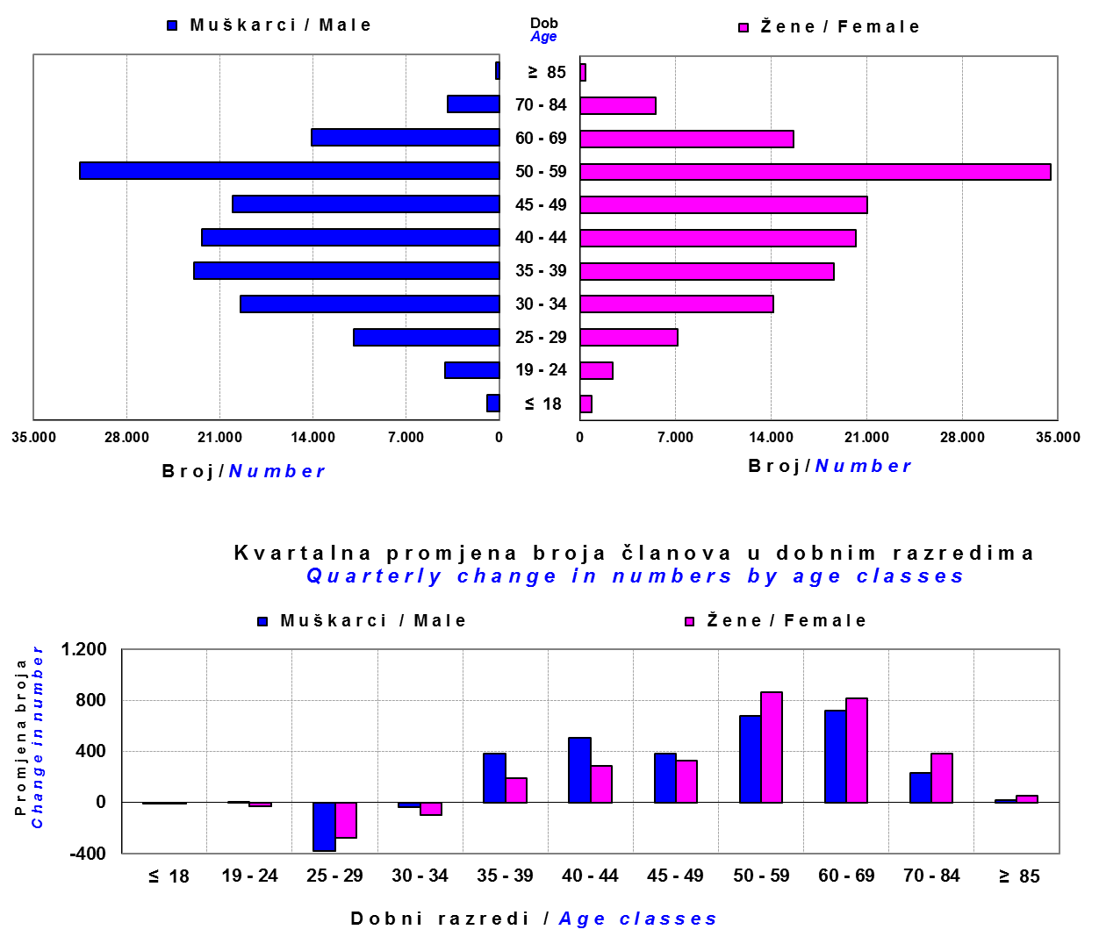

Izvor / Source: DMD-ovi / DMDs

Sadržaj / Contents

 |  |  |  |  |  |  |  |  | stranica/page 13

14 Tablica 15 - Graf 8
Tablica 15: Bruto mirovinski doprinosi uplaćeni ODMF-ovima1) |  |  |  |  | Lipanj 2018.
Table 15: Gross pension contributions paid to ODMFs1) |  |  |  |  | June 2018

 |  |  |  | u tisućama kuna / in thousand HRK
...
Ukupno / Total | 34,407 | 37,549 | -8.37% | 4,351,975 | 0.80%
Izvor / Source: DMD-ovi / DMDs
1) Bruto doprinosi jednaki su ukupno uplaćenim doprinosima članova dobrovoljnih mirovinskih fondova, prije odbitka naknade DMD-ova od uplaćenih doprinosa.
1) Gross contribution is a contribution paid in by members of a voluntary pension fund which includes DMDs' entry fee.
2) U ukupnim uplatama iskazana su i uplaćena sredstva državnog poticaja.
2) Total net contributions include state subsidies.

Grafikon 8: Mjesečna promjena bruto mirovinskih doprinosa uplaćenih ODMF-ovima |  |  |  |  | Lipanj 2018.
Chart 8: Monthly change of gross pension contributions paid to ODMFs |  |  |  |  | June 2018

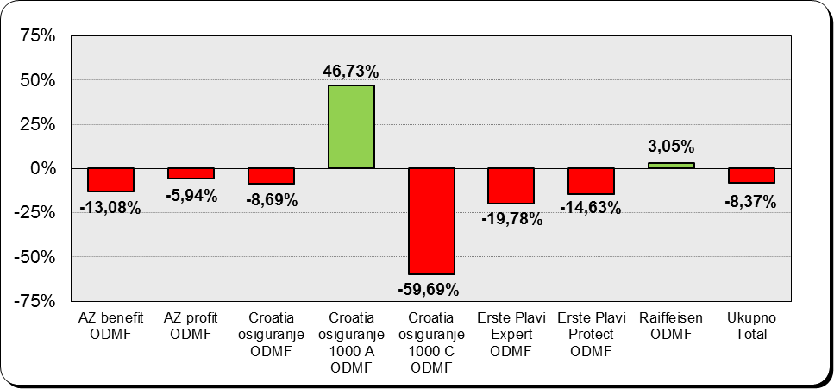

Izvor / Source: DMD-ovi / DMDs

Sadržaj / Contents
...

15 Tablica 16 - Graf 9,10
...
Izvor /Source: HANFA

Grafikon 10: Mjesečna promjena neto imovine ODMF-ova | Lipanj 2018.
Chart 10: ODMFs net assets monthly change | June 2018
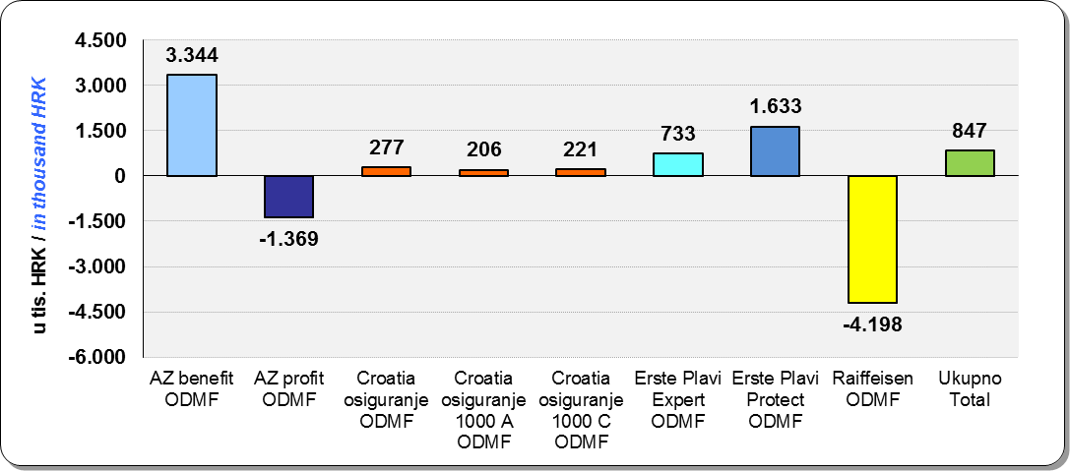

Izvor /Source: HANFA

Sadržaj / Contents
 | stranica / page 15

19 Tablica 20 - Graf 11
...
 |  | Ožujak 2018. |  |  | Prosinac 2017. |  | Kvartalna promjena Quarterly change
60 - 69 | 1,439 | 779 | 2,218 | 1,441 | 762 | 2,203 | -2 | 17 | 0.68%
70 - 84 | 114 | 31 | 145 | 109 | 26 | 135 | 5 | 5 | 7.41%
≥ 85 | 0 | 1 | 1 | 1 | 3 | 4 | -1 | -2 | -75.00%
Ukupno Total | 15,953 | 14,337 | 30,290 | 16,015 | 14,394 | 30,409 | -62 | -57 | -0.39%
Izvor / Source: DMD-ovi / DMDs

Grafikon 11: Dobna i spolna struktura članova ZDMF- ova na dan 31. ožujka 2018.
Chart 11: ZDMF members age and sex structure as at 31 March 2018

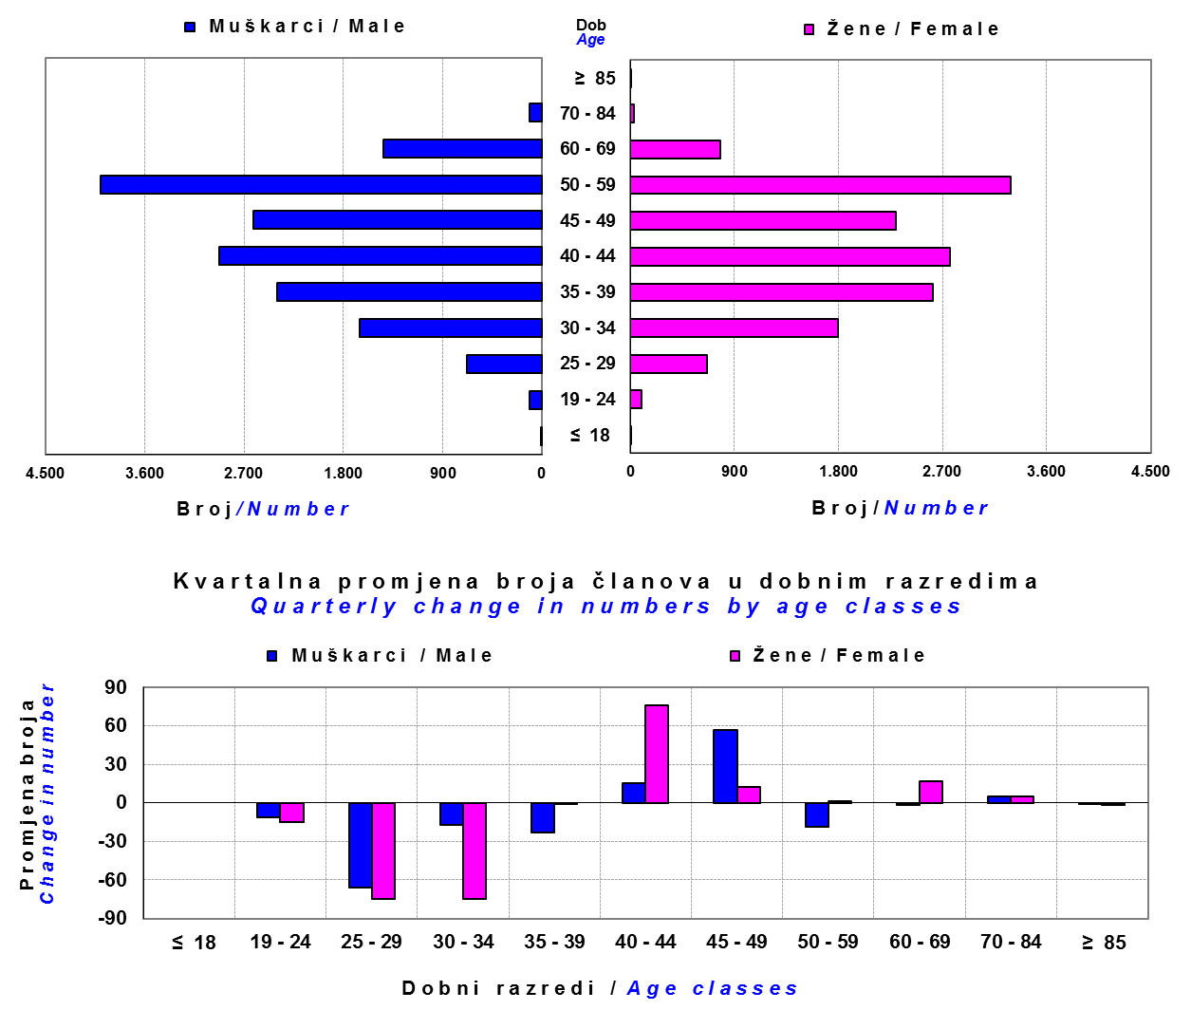

Izvor / Source: DMD-ovi / DMDs

Sadržaj / Contents

 |  |  |  |  |  |  |  |  | stranica / page 19

20 Tablica 21 - Graf 12
...
Napomena: Fondovi POŠTA ZDMF i POLICIJSKI ZDMF su upisani u registar dobrovoljnih mirovinskih fondova u svibnju 2018., ali još nisu počeli s radom.
Note: The funds POŠTA ZDMF and POLICIJSKI ZDMF were registered in the register of voluntary pension funds in May 2018 but have not yet begun work.

Grafikon 12: Mjesečni prinosi ZDMF-ova | Lipanj 2018.
Chart 12: ZDMF monthly rates of return | June 2018

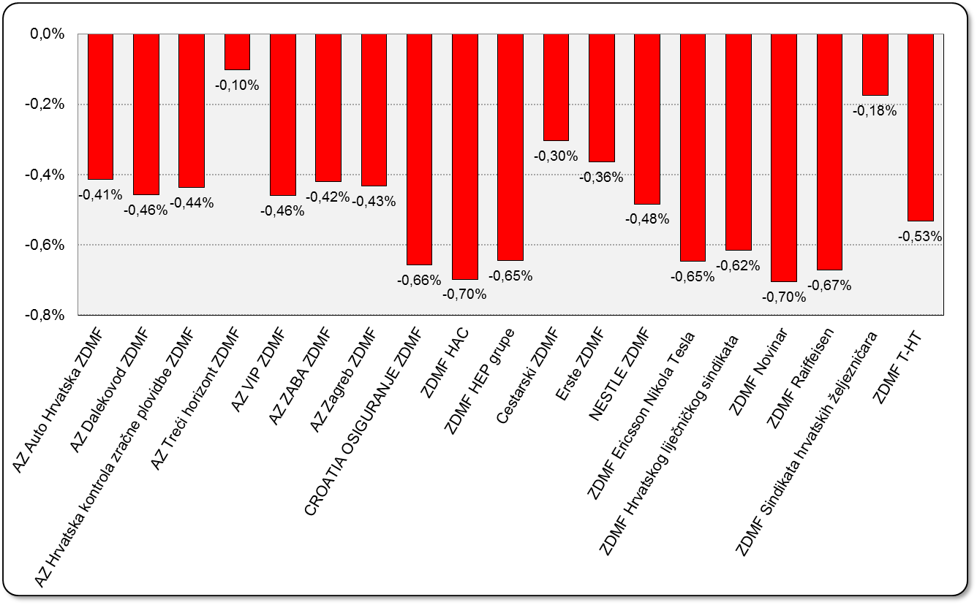

Izvor / Source: HANFA

Sadržaj / Contents

 | stranica / page 20

21 Tablica 22,23 - Graf 13,14
...
 |  |  | Izvor / Source: HANFA

Tablica 23: Broj korisnika i broj ugovora u zadnjih godinu dana |  |  | Grafikon 14: Broj korisnika i broj ugovora u zadnjih godinu dana | Kvartalni podaci Quarterly data
Table 23: Number of pensioners and contracts over the past year |  |  | Chart 14: Number of pensioners and contracts over the past year
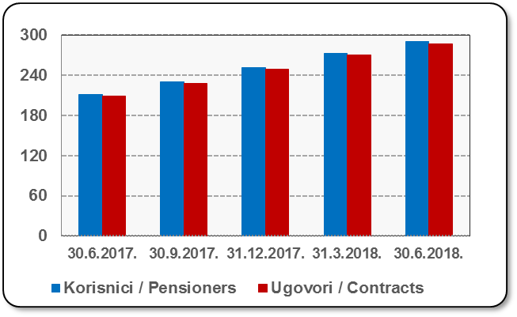
Mjesec Month | Korisnici Pensioners | Ugovori Contracts
30.6.2017. | 211 | 209
30.9.2017. | 230 | 228
31.12.2017. | 251 | 249
31.3.2018. | 272 | 270
30.6.2018. | 290 | 287
Izvor / Source: HANFA

 |  |  | Izvor / Source: HANFA

Sadržaj / Contents
...

22 Tablica 24,25 - Graf 15,16
...
 |  |  | Izvor / Source: HANFA

Tablica 25: Broj korisnika i broj ugovora u zadnjih godinu dana |  |  | Grafikon 16: Broj korisnika i broj ugovora u zadnjih godinu dana | Kvartalni podaci Quarterly data
Table 25: Number of pensioners and contracts over the past year |  |  | Chart 16: Number of pensioners and contracts over the past year
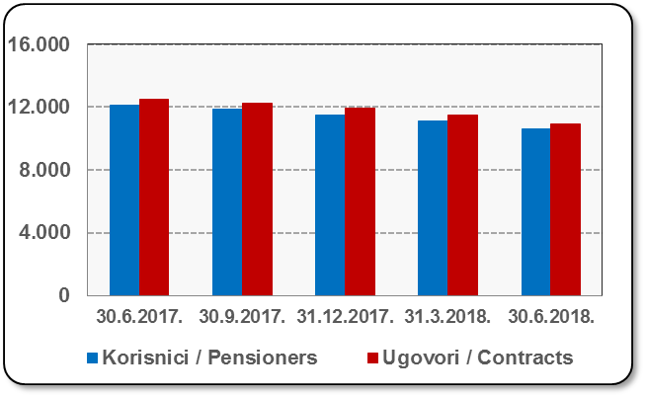
Mjesec Month | Korisnici Pensioners | Ugovori Contracts
30.6.2017. | 12,098 | 12,525
30.9.2017. | 11,842 | 12,255
31.12.2017. | 11,521 | 11,909
31.3.2018. | 11,104 | 11,464
30.6.2018. | 10,609 | 10,932
Izvor / Source: HANFA

 |  |  | Izvor / Source: HANFA

Sadržaj / Contents
...

24 Tablica 27 - Graf 17
...
 | * u tisućama kuna / in thousand HRK
24 | Tontine Tontine | - | - | - | -
25 | Osiguranje s kapitalizacijom isplate Assurance with paid-up sum assured | - | - | - | -
 | UKUPNO (neživotna osiguranja, vrste 01 - 18) TOTAL (non-life insurance, lines 01 -18) | 4,639,240 | 3,724,048 | 1,879,068 | 1,577,593
 | UKUPNO (životna osiguranja, vrste 19 - 25) TOTAL (life assurance 19 - 25) | 1,491,722 | 1,658,862 | 31,727 | 1,191,110
 | UKUPNO / TOTAL | 6,130,962 | 5,382,909 | 1,910,795 | 2,768,704
Izvor / Source: HANFA

Grafikon 17: Udio bruto zaračunate premije po vrstama osiguranja
Chart 17: Gross Written Premium by Line of Insurance

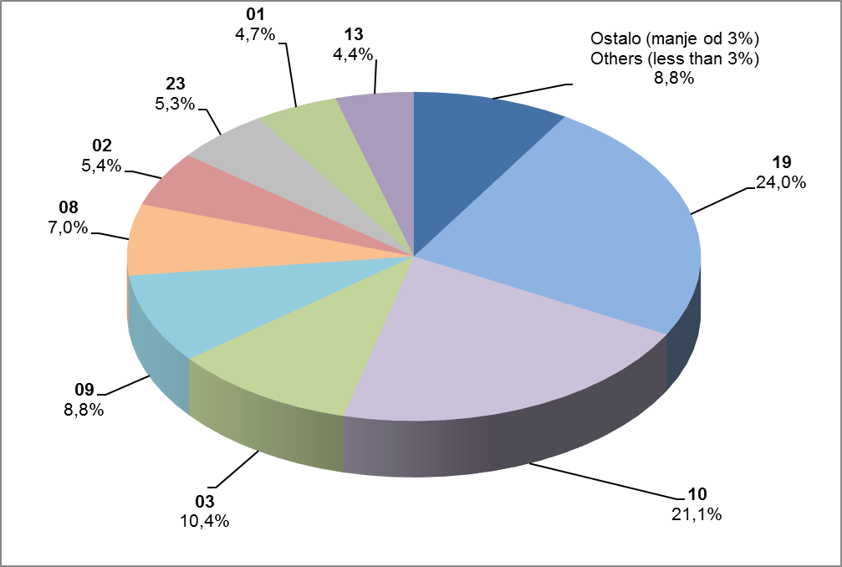

Izvor / Source: HANFA

Sadržaj / Contents
...

25 Graf 18
Grafikon 18: Udio zaračunate bruto premije i likvidiranih šteta po društvima za osiguranje po vrstama osiguranja za period od 1. siječnja do 30. lipnja 2018.
Chart 18: Share of written premium and claims settled per line of insurances for the period 1 January - 30 June 2018
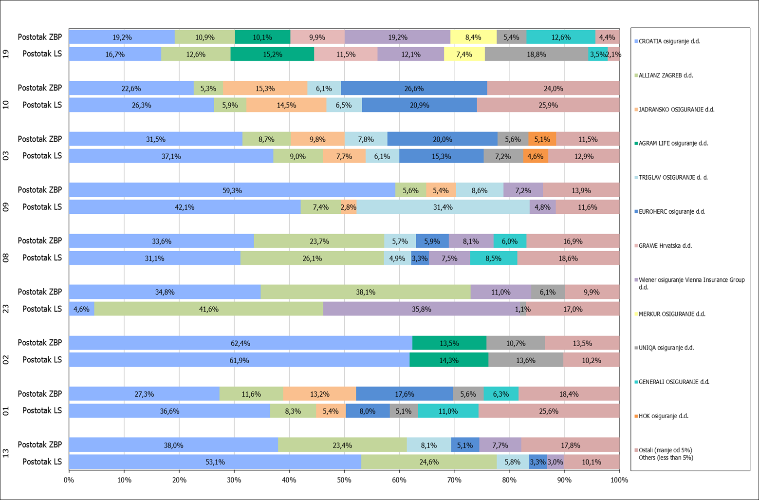

Izvor / Source: HANFA

Napomena: Grafikon prikazuje društva za osiguranje sa zaračunatom bruto premijom većom od 5% ukupne zaračunate bruto premije u promatranoj vrsti osiguranja.
Grafikon prikazuje samo vrste osiguranja sa zaračunatom bruto premijom većom od 3% ukupne zaračunate bruto premije tržišta osiguranja u RH.
Kratice ZBP i LŠ redom predstavljaju zaračunatu bruto premijiu i likvidirane štete

Note:The chart represents insurance companies with written premium greater then 5% of total written premium of the presented line of insurance.
Chart represents lines of insurance with written premium greater then 3% of total written premium of Croatian insurance market.
Abbreviations ZBP and LŠ stands for written premium and claims settled respectively.

Vrste osiguranja / line of insurance:
...

